面积指标
 | 楼号 | 楼层 | 建筑面积 | 用途 | 商业 | 办公 | 商业按去年，办公倒减
 | 1号楼 | 1-5层 | 11865.22 | 绿隔产业用房 | 2975.24 | 71279.19 | 车库、商业按去年，其他倒减
 | 2号楼 | 1-6层 | 13456.93 | 绿隔产业用房
 | 3号楼 | 1-5层 | 12525.61 | 绿隔产业用房
 | 4号楼 | 1-5层 | 11621.84 | 绿隔产业用房
 | 5号楼 | 1-6层 | 15930.99 | 绿隔产业用房
 | 6号楼 | 1-5层 | 8853.84 | 绿隔产业用房 | 地下车库 | 地下商业 | 地下设备
 | 7幢 | 负3至1层 | 55346.62 | 绿隔产业用房、地下车库、设备用房 | 30561.74 | 12065.93 | 12718.95
 |  |  | 129601.05

2023年在建指标
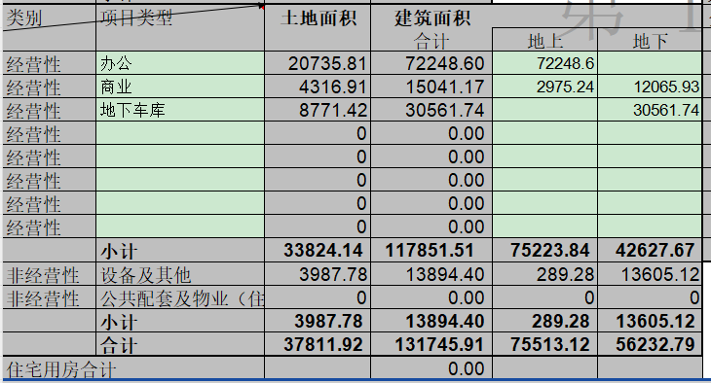

Sheet2
